1.2 - 프로필 수정
URI | 회원정보 수정 api | API 인덱스
/users/:userIdx
 | Method | PATCH

 | Header
 |  | Name | Type | Mandatory | Example | Default | Description
 |  | x-access-token | String | Y

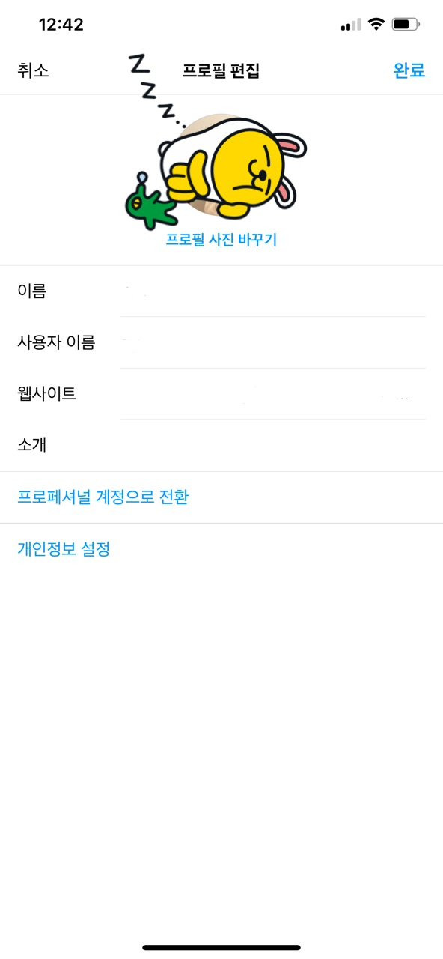
 | Body
 |  | Name | Type | Mandatory | Example | Default | Description
 |  | profileImgUrl | String | Y | https://www.naver.com/
 |  | name | String | Y | "wise7231@gmail.com" |  | 이메일
 |  | nickName | String | Y | "wisebeanie" |  | 닉네임
 |  | webSite | String | Y | https://www.naver.com/ |  | 웹사이트
 |  | introduce | String | Y | 핀스타그램입니다! |  | 소개

 | Query String
 |  | Name | Type | Mandatory | Example | Default | Description

 | Response Parameters
 |  | Name | Type | Mandatory | Example | Default | Description
 |  | result | String | Y
 |  | isSuccess | boolean | Y | TRUE |  | 요청 성공 여부
 |  | code | int | Y | 1000 |  | 응답 코드
 |  | message | String | Y | 성공 |  | 응답 메시지

 | Response Sample
 |  | { "isSuccess": true, "code": 1000, "message": "요청에 성공하였습니다.", "result": "회원정보 수정을 완료하였습니다." }

 | Result Code
 |  | code | message
 |  | 201 | Created
 |  | 1000 | 성공
 |  | 2000 | JWT를 입력해주세요.
 |  | 2002 | 유효하지 않은 JWT입니다.
 |  | 2003 | 권한이 없는 유저의 접근입니다.
 |  | 2010 | 유저 아이디 값을 확인해주세요.
 |  | 2018 | 닉네임을 입력해주세요.
 |  | 2019 | 닉네임 형식을 확인해주세요.
 |  | 2020 | 중복된 닉네임입니다.
 |  | 2023 | 이름을 입력해주세요.
 |  | 2024 | 이름의 형식을 확인해주세요.
 |  | 2030 | 프로필 사진을 입력해주세요.
 |  | 2031 | 프로필 사진 형식을 확인해주세요.
 |  | 2032 | 웹사이트를 입력해주세요.
 |  | 2033 | 웹사이트 형식을 확인해주세요.
 |  | 2034 | 소개를 입력하세요.
 |  | 4000 | 데이터베이스 오류

